상품제안서
금장자개책갈피(패턴) | 상품코드: F22549

 |  |  |  |  |  |  | 02-412-0044 | www.easy1.co.kr
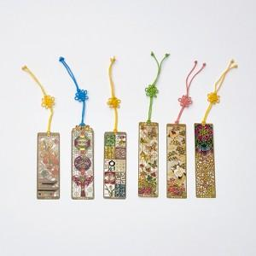

【상세/제작정보】 | <font face="dotum"><span style="background-color: rgb(255, 255, 255);">와당만 레이저인쇄 가능합니다.</span></font>

【인쇄/포장옵션】 | 레이저 / 포장불가능

【공급단가】 | 수량 | 100~ | 300~ | 500~ | 1,000~ | 3,000~
*VAT별도 | 단가 | 2,020원 | 1,950원 | 1,870원 | 1,800원 | 1,750원

【상품 URL】 | http://www.easy1.co.kr/src/goods_detail.php?gdno=22549

